Instruções
Caixa de texto do Usuário: Espaço usado para usuario digitar o seu user de cadastro
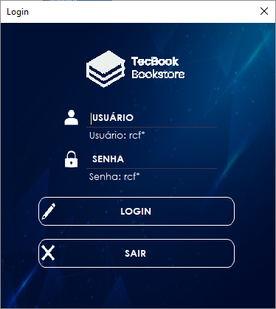

Caixa de texto da Senha: Espaço usado par inserir a senha que o usuario irá usar para entrar no sistema da livraria

Caixa de texto de login: Espaço usado para usuario logar na livraria

Caixa de texto sair: Espaço usado para usuário realizar o logout do sistema

Campo Cadastrar: É aonde será inserido todas as informações referente ao livro, após preencher clique no botão "Cadastrar" para salvar.

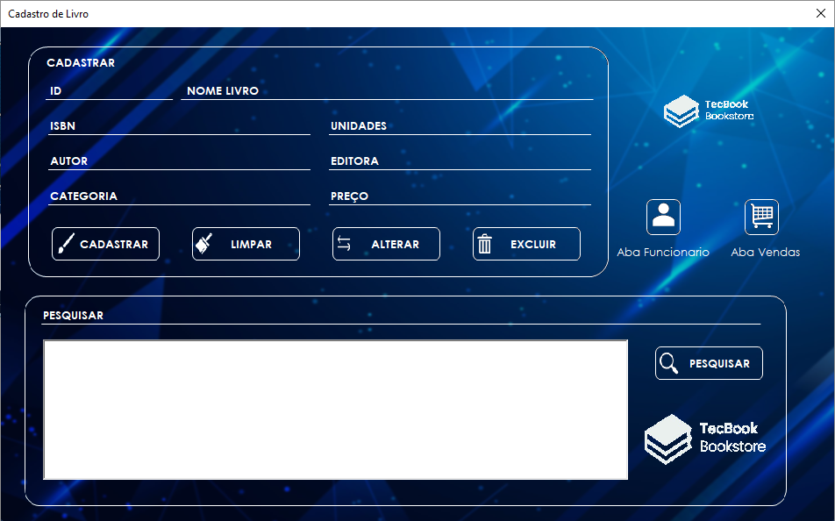

Botão para navegar para a área do funcionário.

Botão para navegar para a área de vendas.

Campo Pesquisar: Digite aqui o nome do livro que deseja e clique no botão "Pesquisar"

Botão excluir: ao selecionar um livro e se você deseja excluí-lo do banco de dados, clique nesse botão.

Botão Alterar: É aonde pode alterar os dados de um livro previamente cadastrado no sistema.

Botão Limpar: Tem a função de limpar todos os campos de informações do livro.

Campo Cadastrar: É aonde será inserido todas as informações referente ao funcionário, após preencher clique no botão "Cadastrar" para salvar.

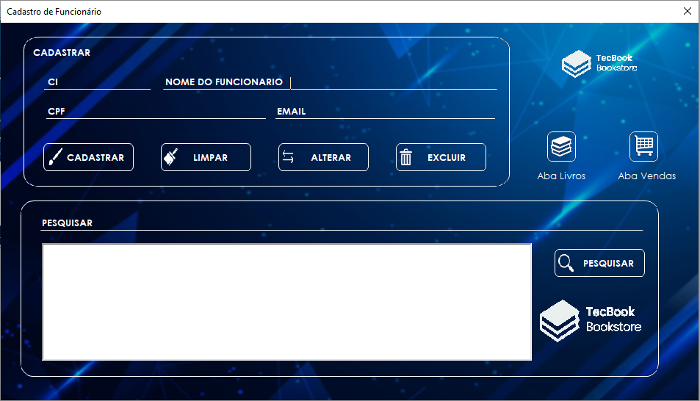

Botão para navegar para a área do cadastro de livros.

Botão para navegar para a área de vendas.

Campo Pesquisar: Digite aqui o nome do funcionário que deseja e clique no botão "Pesquisar"

Botão excluir: ao selecionar um funcionário e se você deseja excluí-lo do banco de dados, clique nesse botão.

Botão Alterar: É aonde pode alterar os dados de um funcionário previamente cadastrado no sistema.

Botão Limpar: Tem a função de limpar todos os campos de informações do funcionário.

Campo Vendas: É aonde será exibida todos os livros que o cliente está comprando, mostrndo a quantidade de livros e o preço total.
Campo "Dados Cliente": É aonde será inserido todos os dados do cliente para efetuar a compra.

Botão para navegar para a área do cadastro de livros.

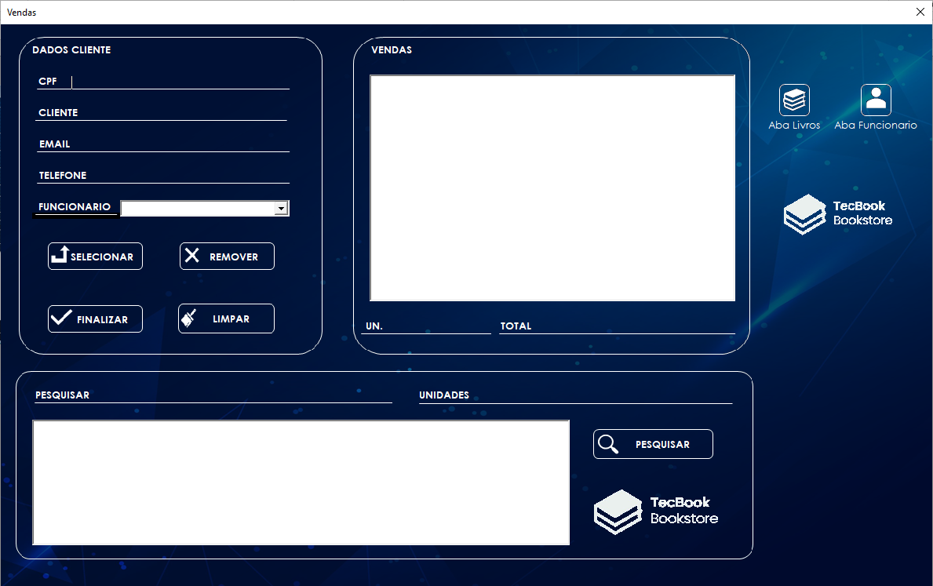

Botão para navegar para a área do funcionário.

Botão Limpar: Tem a função de limpar todos os campos de informações do cliente.

Botão "Remover": remove um livro que foi selecionado.

Botão "Selecionar": tem a função de selecionar o livro pesquisado para o campo "Vendas" após preencher as informações do cliente e a quantidade e livros que deseja comprar.

Botão "Finalizar": Após selecionar os livros e preencher os dados do cliente corretamente, esse botão finaliza a compra.

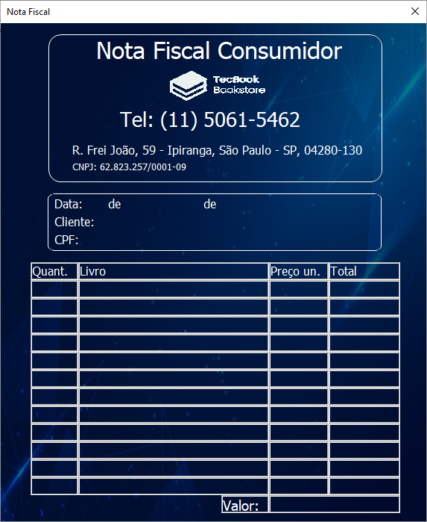

Nota Fiscal gerada após concluir a compra.

